展示ホール給水取り出し位置
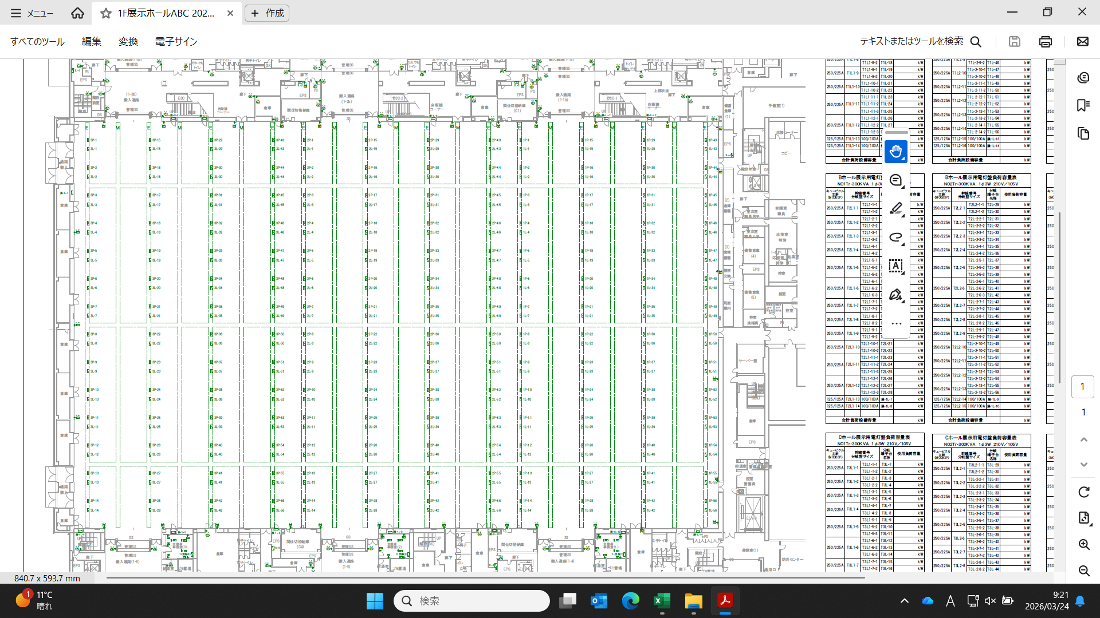
北

W - 01
W - 02
W - 03
W - 04
W - 05
W - 06
W - 08
W - 09
W - 07

給水取り出し口

西
東

展示ホールC
展示ホールB
展示ホールA

W - 10
W - 11
W - 12
W - 13
W - 14
W - 15
W - 16
W - 17
W - 18

南

展示ホール給水取出し写真
 | 展示ホール給水取出し

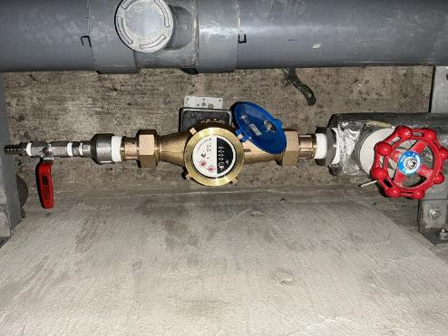 |  | 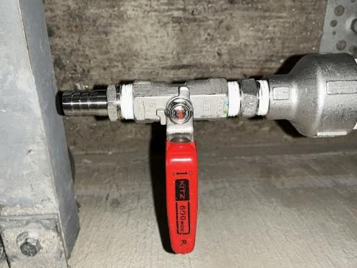
 | 展示ホール給水例 1/2インチ、15A | 展示ホール給水例 1/2インチ、15A

 | 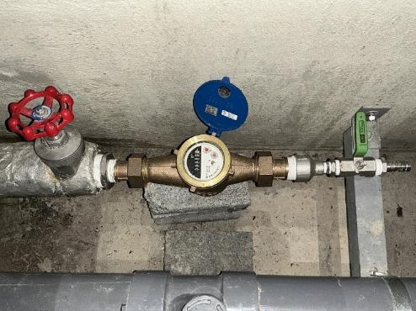 | 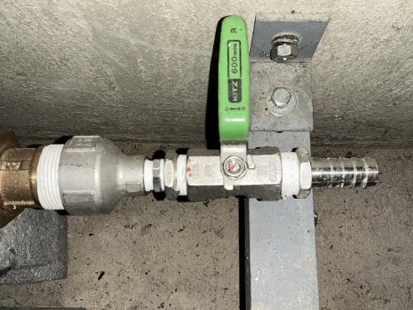
 | 展示ホール給水例 3/4インチ、20A | 展示ホール給水例 3/4インチ、20A

屋外展示場給水取り出し位置
南

東
西

東側
中央
西側

給水取り出し口

北

屋外展示場給水取り出し写真
屋外展示場給水取り出し
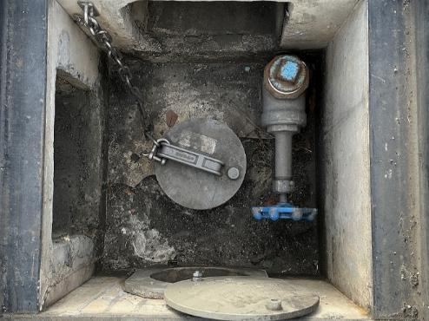
 | 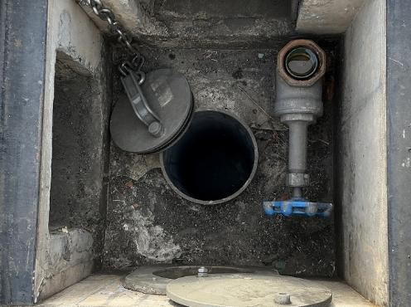
屋外展示場給水取り出し口①（東側） | 屋外展示場給水取り出し口②（東側）

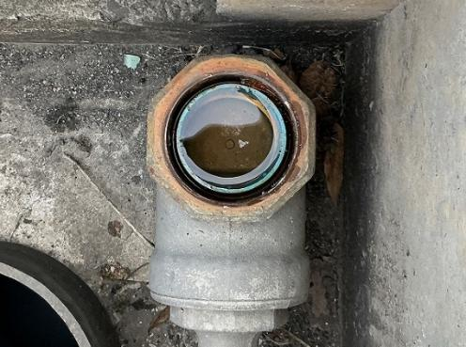 | 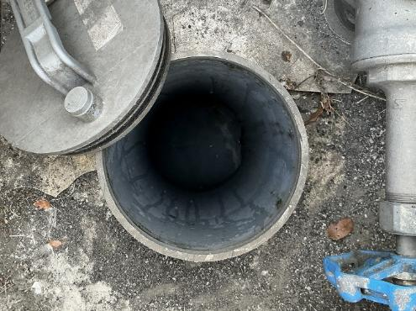
給水取り出し口 50A | 排水口 150A

